战斗系统
 |  |  |  | 战斗设计

修改日期 | 修改人 | 修改项目
2017-04-22 | 傅思齐 | 1.创建文档 2.根据策划大纲编写具体的战斗系统
2017-04-23 | 傅思齐 | 1.修改战斗计算 2.编写战斗表现

文档正文

战斗计算

战斗所涉及的参数：
角色关节：攻击力bound_attack、防御力bound_defence
角色总血量char_health
装备：攻击力equip_attack、防御力equip_defence、血量equip_health
武器：攻击力weapon_attack

战斗会发生以下几种情况：
1.当角色骨骼与其它A组件相碰时 |  |  | char_health -= A_attack - bound_defence*W(如果A是骨骼，则W=1，不然W=0)
2.当角色装备与其它A组件相碰时 |  |  | equip_health -= A_attack - equip_defence*W（如果A是武器，则W = 0，不然W=1）
3.武器和武器相碰时 |  |  | 不产生任何伤害

当char_health<=0, 则角色死亡
当equip_health <=0, 则装备掉落

战斗表现

1.跳字
当两关节发生碰撞时，计算伤害，并且出现伤害跳字
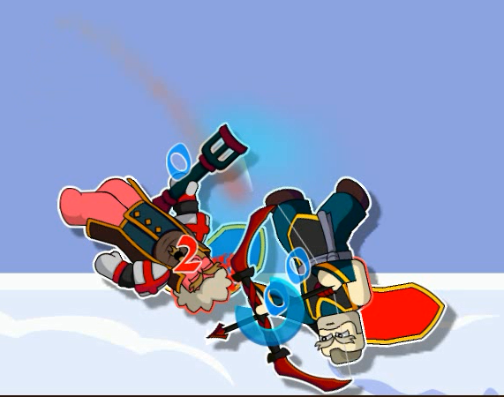

2.碰撞力
当两关节发生碰撞时，在碰撞点发生爆炸，对两关节产生反向作用力，作用点为两关节的碰撞点，力的大小为F= n*Fcontrol(玩家控制力)，n为比例系数变量

3.时间效应
当碰撞发生时，游戏出现慢镜头效果，持续0.5s, 时间减慢为原来的0.5（可调节），当在慢镜效果中再次发生碰撞时不再产生慢镜效果，直至慢镜效果结束才会产生新的慢镜效果

4.表情变化
变化角色面部表情

5.特效
在触碰点播放撞击特效

6.音效
在碰撞时不同部位相碰撞播放不同的音效
骨骼——骨骼
骨骼——装备
骨骼——武器
装备——装备
装备——武器
武器——武器

7.血量表现
为角色和装备进行描边，描边的颜色代表血量的大小
白色（255,255,255）——满血状态
红色（255,0,0）——无血状态
颜色变化规律为：G/B数值 -= (扣血血量*255/满血血量)取整

